상품제안서
러블리 레이스 실크 수면안대 | 상품코드: F24102

 |  |  |  |  |  |  | 02-412-0044 | www.easy1.co.kr
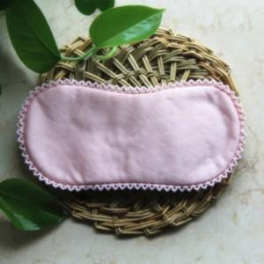

【상세/제작정보】 | 고급스러운 레이스 실크 수면안대

【인쇄/포장옵션】 | / 포장불가능

【공급단가】 | 수량 | 200~ | 500~ | 1,000~ | 3,000~ | 5,000~
*VAT별도 | 단가 | 10,370원 | 10,200원 | 9,960원 | 9,710원 | 9,540원

【상품 URL】 | https://dev.easy1.co.kr:443/src/goods_detail.php?gdno=24102

